Скриншоты
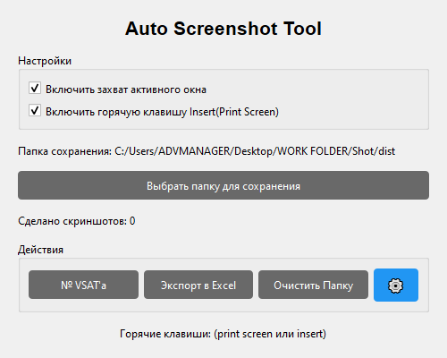
screenshot_0000.png | 2025-10-22 11:22:57

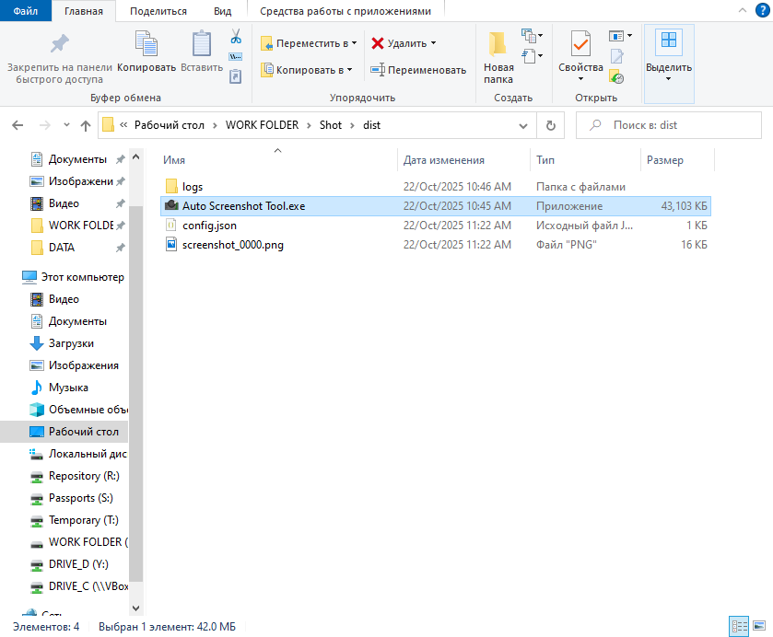
screenshot_0001.png | 2025-10-22 11:22:58

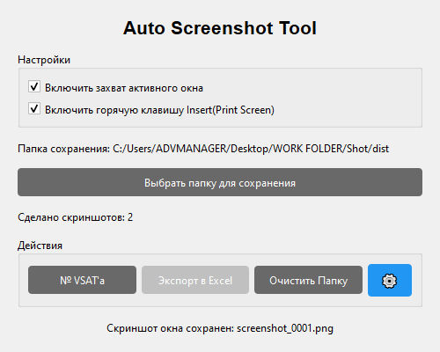
screenshot_0002.png | 2025-10-22 11:22:59

